Diagrama de proceso
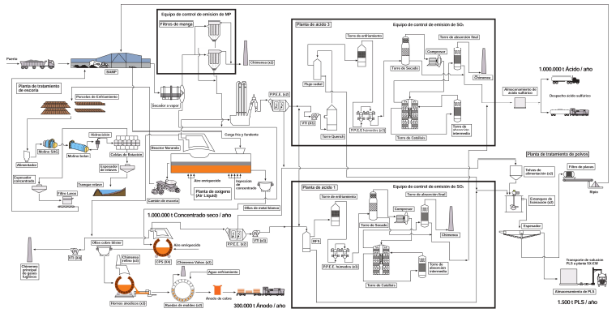
Diagrama de proceso

